数量明细
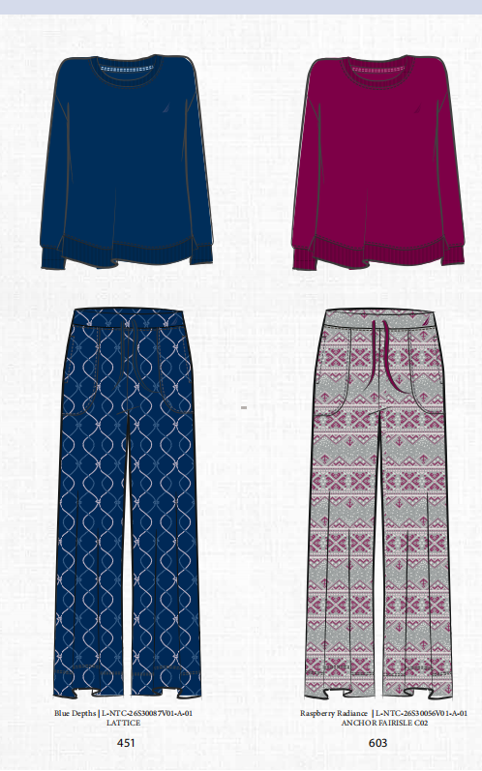
PO | PO | 颜色 | 颜色 | 尺码 | 数量 | UPC | 大货挂牌订购数 | 样品
ZNT95212DC | 60060755 | BURG PRT | 603 | XS | 1200 | 199971194778 | 1224 | 50
 |  |  |  | S | 2520 | 199971194785 | 2570 | 50
 |  |  |  | M | 3840 | 199971194792 | 3917 | 50
 |  |  |  | L | 3120 | 199971194808 | 3182 | 50
 |  |  |  | XL | 1920 | 199971194815 | 1958 | 50
 |  |  |  | XXL | 880 | 199971194822 | 898 | 50
 |  |  |  | 2X | 880 | 199971194839 | 898 | 50
 |  |  |  | 3X | 600 | 199971194846 | 612 | 50
 |  | BLUE PRT | 451 | XS | 2000 | 199971194693 | 2040 | 50
 |  |  |  | S | 4280 | 199971194709 | 4366 | 50
 |  |  |  | M | 6560 | 199971194716 | 6691 | 50
 |  |  |  | L | 5280 | 199971194723 | 5386 | 50
 |  |  |  | XL | 3280 | 199971194730 | 3346 | 50
 |  |  |  | XXL | 1520 | 199971194747 | 1550 | 50
 |  |  |  | 2X | 1520 | 199971194754 | 1550 | 50
 |  |  |  | 3X | 1000 | 199971194761 | 1020 | 50

